Hoja 1
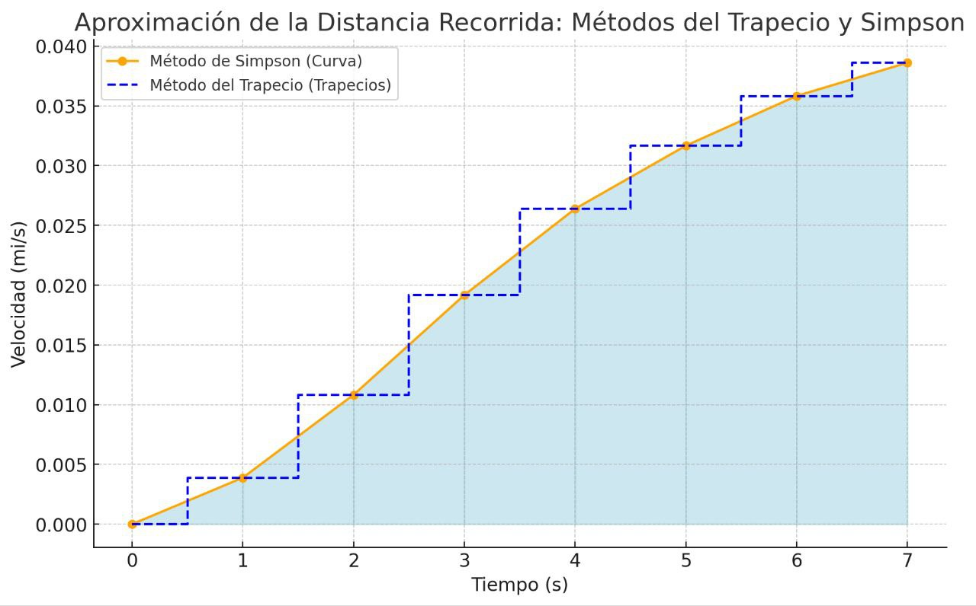
t(s) | v(mi/s) | h | simpson | 0.13454333333
0 | 0 | 1 | trapesio | 0.147085
1 | 0.00389
2 | 0.01083
3 | 0.01917
4 | 0.02639
5 | 0.03167
6 | 0.03583
7 | 0.03861

 |  |  | GRAFICA

